Stage Plots Day 1
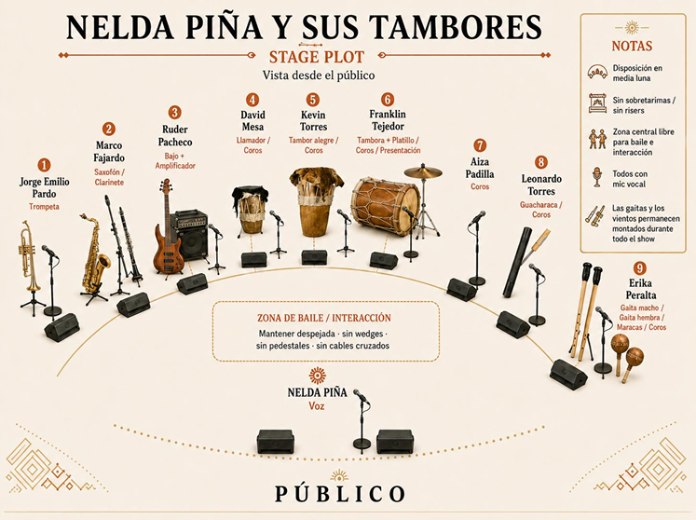

 | NELDA PIÑA

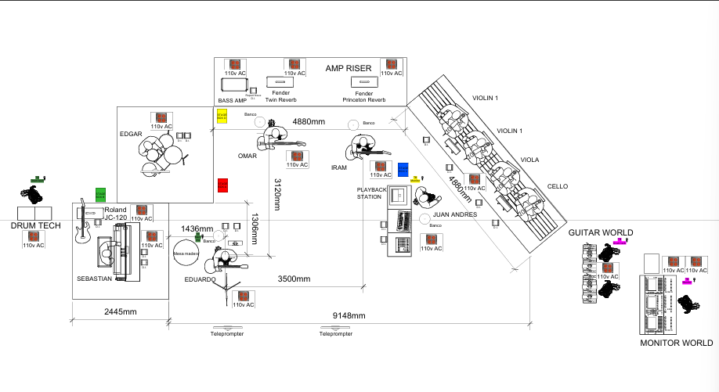

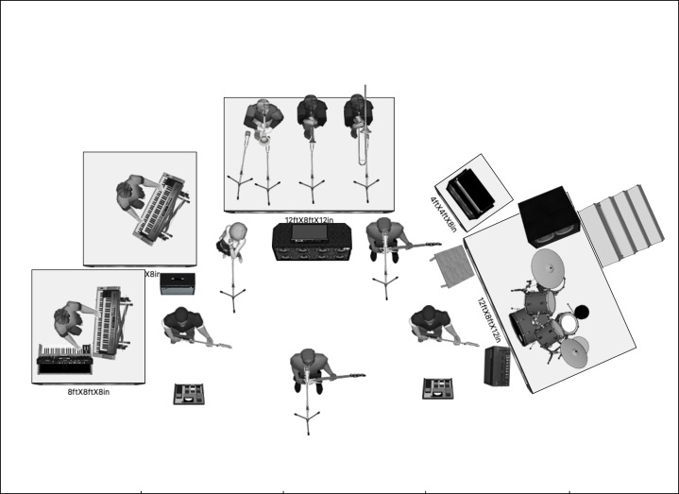
 |  | ED MAVEWRICK

CULTURA PROFETICA |  | CULTURA PROFETICA

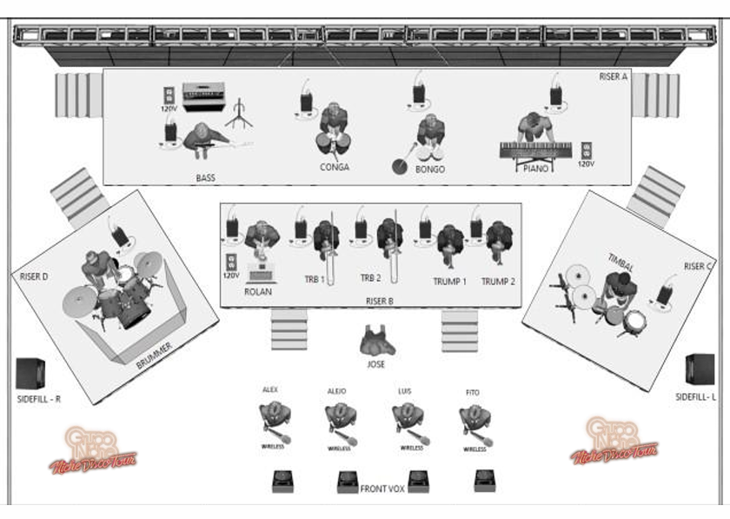

 |  | GRUPO NICHE

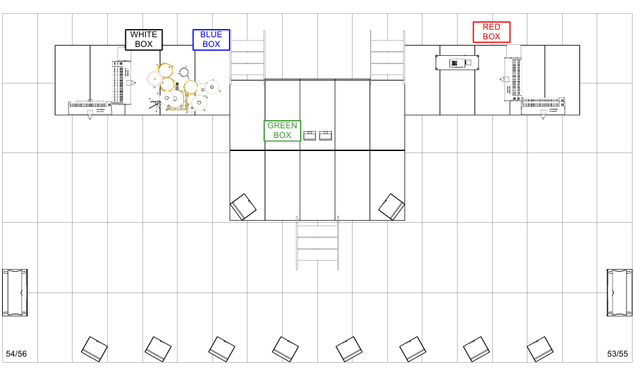

 |  | SEAN PAUL

Stage Plots Day 2
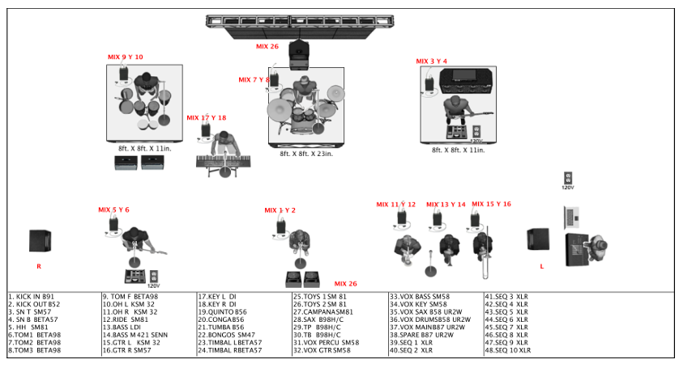

 | ESTRAMBOTICOS

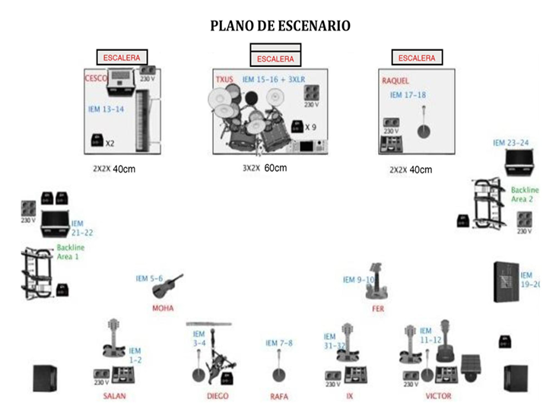

MAGO DE OZ

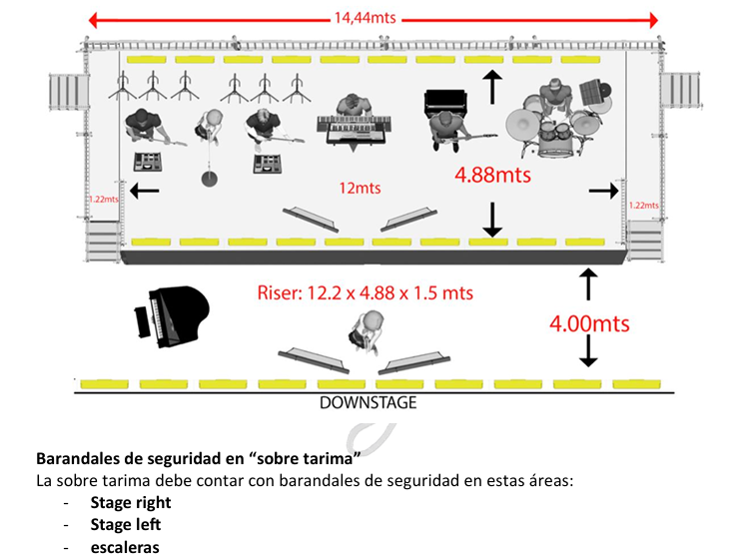

KANY GARCIA

